网址
序号 | 城市 | url | 需求内容 | 进度 | 备注
1 | 三亚市 | http://www.fcxx0898.com/syfcSiteWeb/Pages/Project/PresaleList.aspx | 没有时间，通过新网址爬取 | 2021-06-29 已经开始重新爬取 | 2021-07-01 新网址房屋信息需要验证码
2 | 东莞市 | http://dgfc.dg.gov.cn/dgwebsite_v2/Vendition/ProjectInfo.aspx?New=1 | 楼盘数量缺失，补充缺失楼盘 |  | 2021-07-01 无预售证时间，解决思路是用开盘时间来代替
7 | 北京市 | http://bjjs.zjw.beijing.gov.cn/eportal/ui?pageId=308452 | 楼盘数量缺失，补充缺失楼盘 |  | 没有爬取现房的数据，现有预售证309个，现房预售证3200+ | 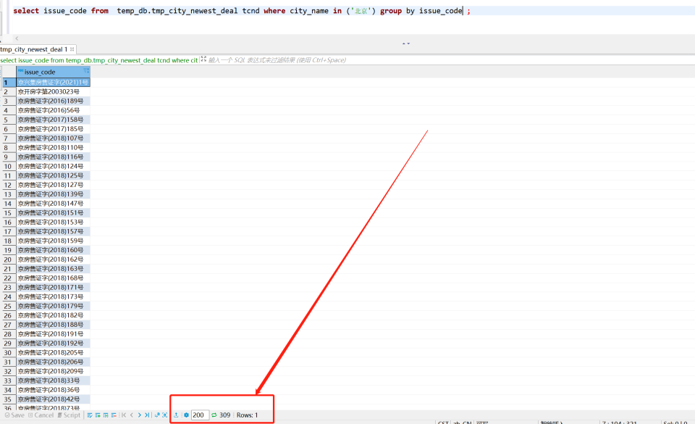 | 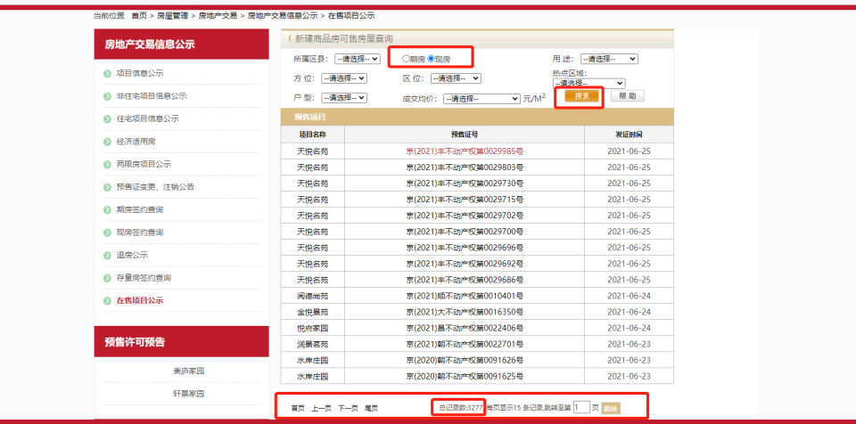
23 | 杭州市 | http://www.tmsf.com/newhouse/OpenReport_shownew.htm | 房屋信息缺失 |  | 之前网址502，换新网址 | 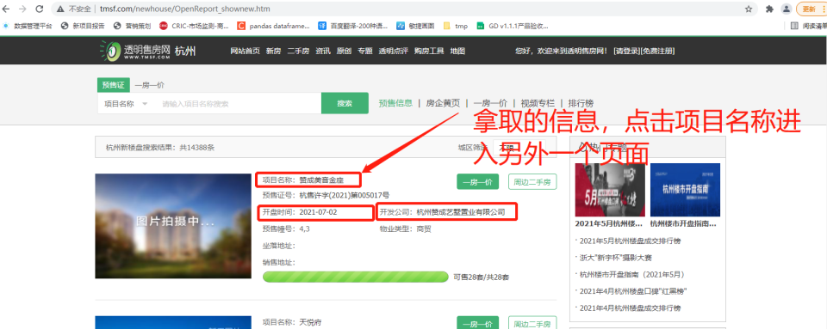 | 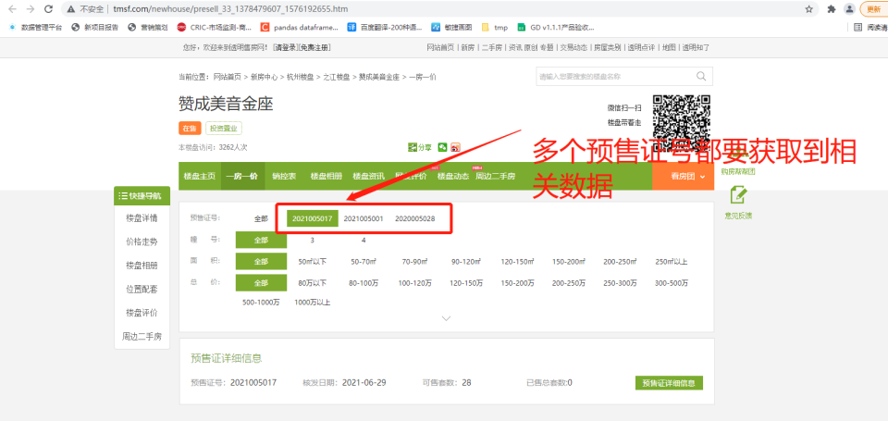 | 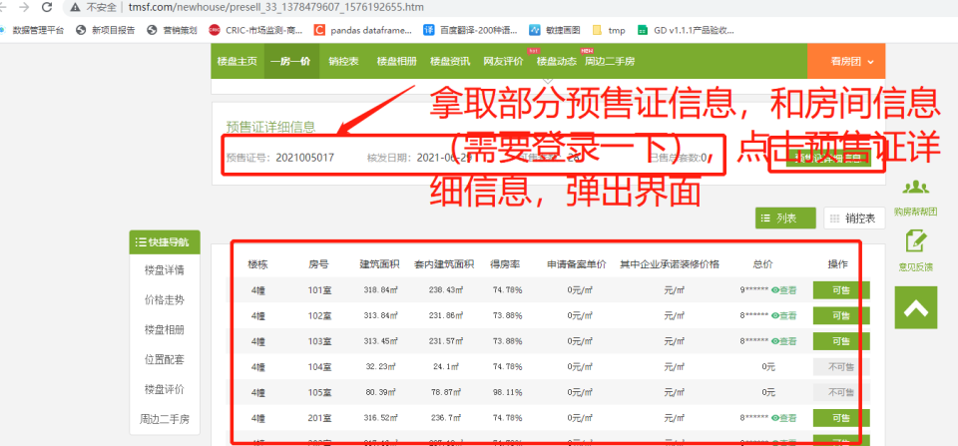 | 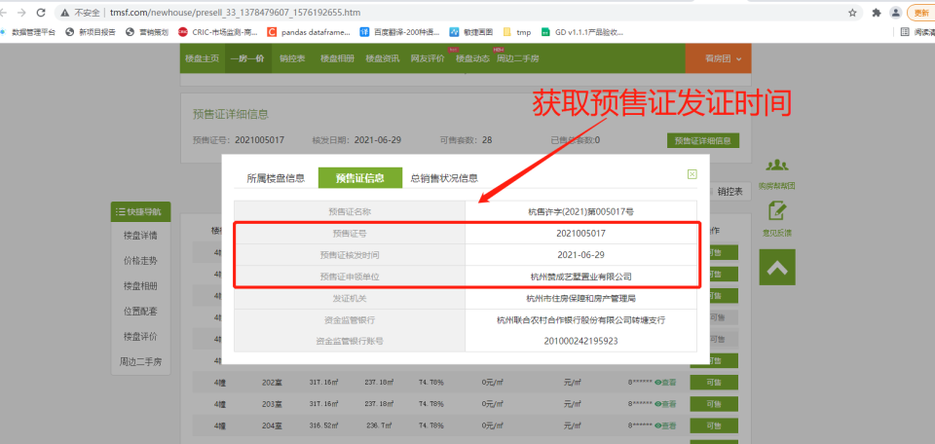 | 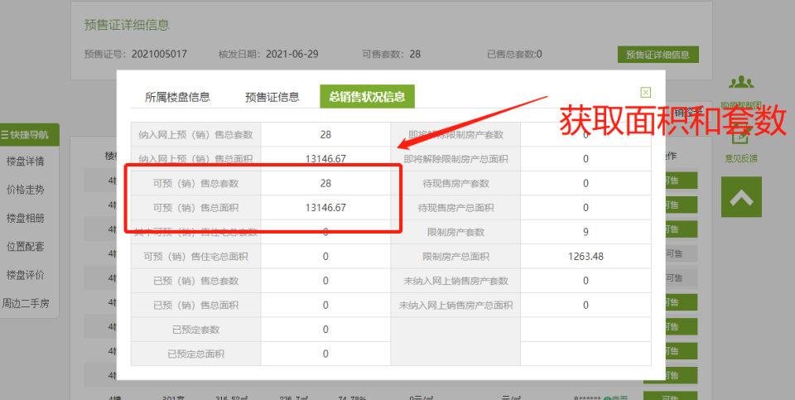
24 | 武汉市 | http://fgj.wuhan.gov.cn/bsfw_44/zxsbhcxxt/spfxm/ http://fgj.wuhan.gov.cn/bsfw_44/zxsbhcxxt/spfjjsyzfysxkz/ | 原先没有时间，通过新网址获取预售证信息
26 | 济南市 | http://124.128.246.22:8090/onsaling/index.shtml http://124.128.246.22:8090/onsaling/perindex.shtml | 原先没有时间，通过新网址获取预售证信息
29 | 深圳市 | http://zjj.sz.gov.cn/ris/bol/szfdc/index.aspx | 预售证信息缺失，补充预售证信息缺失的数据 |  | 网址上有，但是数据里没
35 | 西安市 | http://zjj.xa.gov.cn/ygsf/Lpb.aspx | 没有爬取2020年7月之后的数据，补充数据 |  |  | 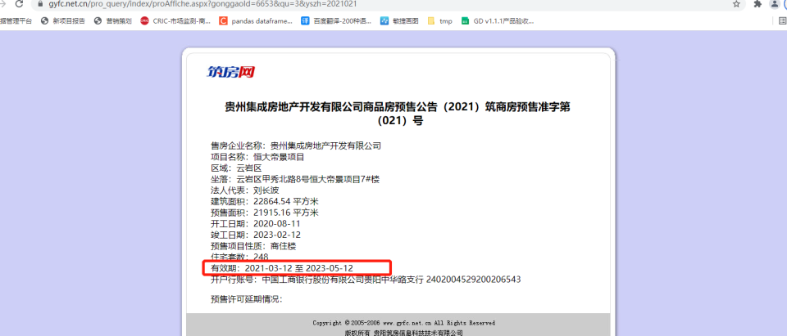
36 | 贵阳市 | https://www.gyfc.net.cn/2_proInfo/index.aspx | 时间缺失，补充时间 |  | 在原网址有个链接，点进去可以看到有效日期

